상품제안서
뉴클 N54 맥세이프 마그네틱 휴대폰 링 거치대 | 상품코드: F31316

 |  |  |  |  |  |  | 02-412-0044 | www.easy1.co.kr
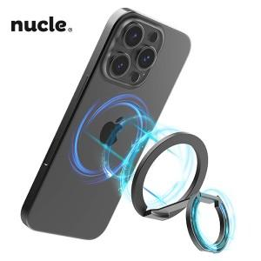

【상세/제작정보】 | <p><span style="font-size: 12pt;"><b>＊택배비별도 (1BOX 100개) 5000원별도</b></span></p><p><span style="font-size: 12pt;"><b></b></span><span style="font-size: 16px;"><b>** 100개 미만주문시 고객센터 02-412-0044 로 문의 부탁드립니다!!</b></span></p><p><span style="font-size: 16px;"><b>** 주문전 재고확인 필수입니다!!</b></span></p><p><span style="font-size: 12pt;"><b>&nbsp;</b></span></p>

【인쇄/포장옵션】 | 레이저 / 포장지포장

【공급단가】 | 수량 | 100~ | 300~ | 500~ | 1,000~ | 3,000~
*VAT별도 | 단가 | 7,860원 | 7,720원 | 7,530원 | 7,400원 | 7,200원

【상품 URL】 | http://www.easy1.co.kr/src/goods_detail.php?gdno=31316

